Pilotage
TABLEAU DE PILOTAGE

 | NOMBRE DE COMMUNICATION PAR UNIVERS DE BESOIN

 | Univers | LP | MAIL | COURRIER | SMS | PUSH / NOTIF MA BANQUE | PERSO MA BANQUE | Zone de Gauche ( synthese des comptes) | Bandeau Hero | ZAC HOME PAGE | E-message | Zone de droite ( synthese des comptes) | Article | Newsletter | ZAC Menu Burger | MAIL + E-MESSAGE | LIVRABLE PRODUIT
 | Crédits | 3 | 25 | 0 | 13 | 3 | 6 | 5 | 6 | 5 | 1 | 3 | 0 | 0 | 4 | 0 | 74
 | Assurances | 2 | 73 | 2 | 7 | 0 | 11 | 25 | 5 | 5 | 1 | 0 | 0 | 0 | 0 | 0 | 131
 | Conquête | 0 | 20 | 0 | 12 | 2 | 6 | 7 | 1 | 0 | 4 | 0 | 0 | 0 | 0 | 0 | 52
 | BAQ | 3 | 54 | 4 | 22 | 6 | 8 | 9 | 3 | 1 | 13 | 0 | 0 | 0 | 0 | 6 | 129
 | Immobilier | 0 | 19 | 0 | 2 | 0 | 0 | 0 | 0 | 1 | 0 | 0 | 0 | 0 | 0 | 0 | 22
 | Spécialisés | 0 | 6 | 0 | 0 | 0 | 0 | 1 | 1 | 0 | 0 | 0 | 0 | 0 | 0 | 0 | 8
 | Monétique | 0 | 9 | 0 | 0 | 0 | 0 | 0 | 0 | 0 | 0 | 0 | 0 | 0 | 0 | 0 | 9
 | Epargne / Collecte | 7 | 200 | 3 | 13 | 1 | 42 | 38 | 3 | 2 | 3 | 1 | 8 | 0 | 1 | 0 | 322
 | TOTAL PAR CANAL | 15 | 406 | 9 | 69 | 12 | 73 | 85 | 19 | 14 | 22 | 4 | 8 | 0 | 5 | 6 | 747

 | NOMBRE DE COMMUNICATION EBF
 | Univers | LP | MAIL | COURRIER | SMS | PUSH / NOTIF MA BANQUE | PERSO MA BANQUE | Zone de Gauche ( synthese des comptes) | Bandeau Hero | ZAC HOME PAGE | E-message | Zone de droite ( synthese des comptes) | Article | Newsletter | ZAC Menu Burger | MAIL + E-MESSAGE | LIVRABLE PRODUIT
 | Sebastien | 1 | 17 | 0 | 0 | 1 | 1 | 3 | 1 | 0 | 8 | 0 | 0 | 0 | 0 | 0 | 32
 | Benjamin | 2 | 14 | 0 | 5 | 1 | 3 | 2 | 1 | 0 | 0 | 0 | 0 | 0 | 0 | 0 | 28
 | Kévin | 0 | 5 | 0 | 2 | 0 | 2 | 1 | 1 | 0 | 0 | 0 | 0 | 0 | 0 | 0 | 11
 | Benjamin L | 0 | 38 | 0 | 21 | 6 | 0 | 7 | 0 | 0 | 4 | 0 | 0 | 0 | 0 | 0 | 76
 | Sebastien R | 7 | 215 | 3 | 14 | 1 | 35 | 41 | 7 | 7 | 4 | 4 | 0 | 0 | 3 | 0 | 341
 | TOTAL PAR CANAL | 10 | 289 | 3 | 42 | 9 | 41 | 54 | 10 | 7 | 16 | 4 | 0 | 0 | 3 | 0 | 488

 | PILOTAGE SERVICE COM

 | Univers | Nombre de Campagne | LP | MAIL | COURRIER | SMS | PUSH / NOTIF MA BANQUE | PERSO MA BANQUE | Zone de Gauche ( synthese des comptes) | Bandeau Hero | ZAC HOME PAGE | E-message | Zone de droite ( synthese des comptes) | Article | Newsletter | ZAC Menu Burger | MAIL + E-MESSAGE
 | Dorian | 36
 | Célia | 19
 | Clara | 35
 | Julie | 7
 | Mélissa | 19
 | Camille | 1
 | Clotilde | 0
 | Cyrielle | 3
 | Sans Service Com | 73
 | TOTAL CAMPAGNE | 193

Répartition Campagne
 |  |  |  | NB CANAUX | Nombre de campagne | Livrables
 |  |  |  | 1 | 47 | 47
 |  |  |  | 2 | 48 | 96
 |  |  |  | 3 | 46 | 138
 |  |  |  | 4 | 33 | 132
 |  |  |  | 5 | 19 | 95
 |  |  |  | 6 | 11 | 66
 |  |  |  | 7 | 3 | 21
 |  |  |  | 8 | 5 | 40
 |  |  |  | 9 | 3 | 27
 |  |  |  | 10 | 12 | 120
 |  |  |  | NB TT | 227 | 782

 |  |  |  | Campagne natio | Campagne CR | tt
 |  |  | nb | 73 | 120 | 193
 |  |  | % | 38% | 62% | 100%

Interface_Marketing
ESPACE DE CREATION D'UNE CAMPAGNE |  |  |  |  |  |  |  |  | NOTICE D'INSTRUCTION | ASTUCES


 |  |  |  |  |  |  |  |  | Objectif L'interface marketing facilite la gestion des campagnes en permettant de créer une historisation complète des séquences. Elle permet également de retrouver rapidement toutes les communications réalisées, les ciblages, et les maquettes associées. Elle est conçue pour alimenter et maintenir la base de données du logiciel. www.BIENTÔT DISPONIBLE.fr

 | Titre du Projet Planner* |  |  |  |  |  |  |  |  | CCE

 | Description *
 |  |  |  |  |  |  |  |  | Étapes pour Enregistrer des Données dans l'Interface Marketing
 | PO * |  |  |  | TYPE | DATE D'ENVOI | TYPE DE COM | CRITERE DE CIBLAGE | Remplir les champs obligatoires signalés en bleu
 |  |  |  | Contenu 1 * |  |  |  |  | Cliquez sur le bouton Enregistrement. Un message de confirmation s'affichera
 | Date de lancement * ( xx/xx/xxxx ) |  |  | Contenu 2 |  |  |  |  | Pour enregistrer une nouvelle campagne , il ne doit pas y avoir d'ID cellule J40 (sinon reset)
 |  |  |  | Contenu 3
 | Date du jour * ( xx/xx/xxxx ) | 2026-03-24 |  | Contenu 4 |  |  |  |  | Étapes pour Reset des Données dans l'Interface Marketing
 |  |  |  | Contenu 5 |  |  |  |  | Cliquer sur le bouton "Reset" : Ce bouton permet de remettre à zéro tous les champs du formulaire pour une nouvelle saisie.
 | Typologie * |  |  | Contenu 6
 |  |  |  | Contenu 7
 | Marché * |  |  | Contenu 8
 |  |  |  | Contenu 9
 | Récurence * |  |  | Contenu 10 |  |  |  |  | Étapes pour Modifier des Données sur une campagne déjà saisie

 | Segment(s) 1 * |  |  | ID BRIQUE 1 |  |  |  |  | Pour modifier des données déjà enregistrer cela se déroule en deux etapes :
 | Segment(s) 2 |  |  | ID BRIQUE 2 |  |  | LES ID DES BRIQUES SONT DISPONIBLE ICI (Figma)
 | Segment(s) 3 |  |  | ID BRIQUE 3
 | Segment(s) 4 |  |  | ID BRIQUE 4 |  |  |  |  | 1re Étape : Récupération des Données
 | Segment(s) 5 |  |  |  |  |  |  |  | Dans la cellule D8 , saisissez le titre du projet planner de la campagne que vous souhaitez modifier. Cliquez sur le bouton Récupération : Toutes les données liées à la campagne sélectionnée apparaîtront automatiquement dans le formulaire.
 | Segment(s) 6
 | Segment(s) 7
 | Segment(s) 8 |  |  |  |  |  |  | MERCI DE REMPLIR TOUT LES CHAMPS *
 | Segment(s) 9
 | Segment(s) 10
 |  |  |  |  |  |  |  | REINITIALISE TOUT LES CHAMPS
 | Univers de besoin 1 * |  |  |  |  |  |  |  | 2e Étape : Modification et Enregistrement
 | Univers de besoin 2 |  |  |  |  |  |  |  | Modifiez les celluls nécessaires directement dans le formulaire. Ne touchez pas à l'ID dans J40 si vous souhaitez modifier la campagne existante. Cliquez sur le bouton Enregistrement pour sauvegarder vos modifications.
 | Univers de besoin 3 |  |  |  |  |  |  | VEUILLEZ SAISIR LE TITRE DU PROJET
 | Univers de besoin 4
 | Univers de besoin 5
 | Univers de besoin 6 |  |  |  |  | Ne pas toucher | ID
 | Univers de besoin 7
 | Univers de besoin 8
 | Univers de besoin 9
 | Univers de besoin 10

 | URL FICHE PRODUIT |  |  |  |  |  |  |  | Assistance Technique et Documentation
 |  |  |  |  |  |  |  |  | En cas de problème technique, de données manquantes ou d'autres questions, veuillez contacter : Nicolas Martel ou Kevin D.
 | PRODUIT CIBLE

 | DATE CONDITION VIGEUR DE L'OFFRE |  |  |  |  |  |  |  | Cliquer ici pour acceder à la Documentation

GABARIT PLANNER

 | Titre du Projet Planner | 0 | Ne pas toucher auto si D8 rempli

 | Il faut que le titre du projet planner soit ecris cellule D8 Cliquer sur création. Retrouver dans la cellule de droite votre gabarie planner. Il ne vous reste plus cas copier et coller en texte brut dans la section Note de votre tache planner

Interface_Webmaster
ESPACE REF DE COM ET ID CAMPAGNE |  |  |  |  |  |  |  |  | RECUPERATION |  |  |  | NOTICE D'INSTRUCTION

 |  |  |  |  |  |  |  |  |  |  |  |  | Objectif L'interface Webmaster facilite la gestion des campagnes en permettant de créer un lien etre un livrable et une séquence. Elle est conçue pour alimenter et maintenir la base de données du logiciel. www. .fr BIENTÔT DISPONIBLE
 | ETAPE 1 RECHERCHE |  |  |  | ETAPE 2 RESULTAT DE LA RECHERCHE

 |  |  |  |  |  |  |  |  |  | REF PARACOM POUR RECUP | CGB Particuliers

 |  |  | [SERVICES] PR LIMITER LES FRAIS |  |  |  |  |  |  | Numéro com |  | EX C1 / C2 /C3 | Étapes pour Enregistrer des Données dans l'Interface Marketing
 |  |  |  |  |  |  |  |  |  |  |  |  | Remplir les champs obligatoires signalés en bleu
 |  |  |  |  |  |  |  |  |  | NE PAS TOUCHER | ID | 2 | Cliquez sur le bouton Enregistrement. Un message de confirmation s'affichera
 |  | Canaux concernés | MAIL |  |  |  |  |  |  | Automatique si Ref paracom saisie + utilisation bouton Récupération

 |  | Nom de la tache Planner * | [Collecte] Webconférence 2 avril |  |  | CODE COMMUNICATION | L460 |  |  |  |  |  | Étapes pour Reset des Données dans l'Interface Marketing
 |  |  |  |  |  |  |  |  |  |  |  |  | Cliquer sur le bouton "Reset" : Ce bouton permet de remettre à zéro tous les champs du formulaire pour une nouvelle saisie.
 |  |  |  |  |  | ID CAMPAGNE | 245

 |  |  |  |  |  | DEBUT | CR831
 |  |  |  |  |  | DESCRIPTIF PARACOM / CODE MK | WEBCONF-02-AVR | MAX 14 |  |  |  |  | Étapes pour Modifier des Données sur une campagne déjà saisie

 |  |  |  |  |  | REF PARACOM A COPIER | CR831-L460-245-WEBCONF-02-AVR | NB MAX = 30 |  |  |  |  | Pour modifier des données déjà enregistrer cela se déroule en deux etapes :

 |  |  |  |  |  |  |  |  |  |  |  |  | 1re Étape : Récupération des Données
 |  |  |  |  |  |  |  |  |  |  |  |  | Dans la cellule Q9 , saisissez la référence PARACOM de la com que vous souhaitez modifier. Cliquez sur le bouton Récupération : Toutes les données liées à la campagne sélectionnée apparaîtront automatiquement dans le formulaire.

 | ETAPE 3 SAISIE



 |  | Code communication | L460 | automatique |  |  |  |  |  |  |  |  | 2e Étape : Modification et Enregistrement
 |  |  |  |  | Webmaster | Sebastien R |  |  |  |  |  |  | Modifiez les celluls nécessaires directement dans le formulaire. Ne touchez pas à l'ID dans R13 si vous souhaitez modifier la communication existante. Cliquez sur le bouton Modification pour sauvegarder vos modifications.
 |  | Canaux concernés | MAIL | automatique
 |  |  |  |  | Ref Paracom | CR831-L460-245-WEBCONF-02-AVR
 |  | URL REDIRECTION | https://credit-agricole.canalchat.fr/2026/4/?pk_campaign=831
 |  |  |  |  | URL de l'image | https://e.ca-toulouse31.fr/images/image2025/Hero/WEBCONF-2-AVRIL_20260325.jpg
 |  | ID CAMPAGNE | 245 | automatique

 |  |  |  |  |  |  |  |  |  |  |  |  | Assistance Technique et Documentation
 |  |  |  |  |  |  |  |  |  |  |  |  | En cas de problème technique, de données manquantes ou d'autres questions, veuillez contacter : Nicolas Martel ou Kevin D.

 |  |  |  |  |  |  |  |  |  |  |  |  | Cliquer ici pour acceder à la Documentation

Lexique & ModOP
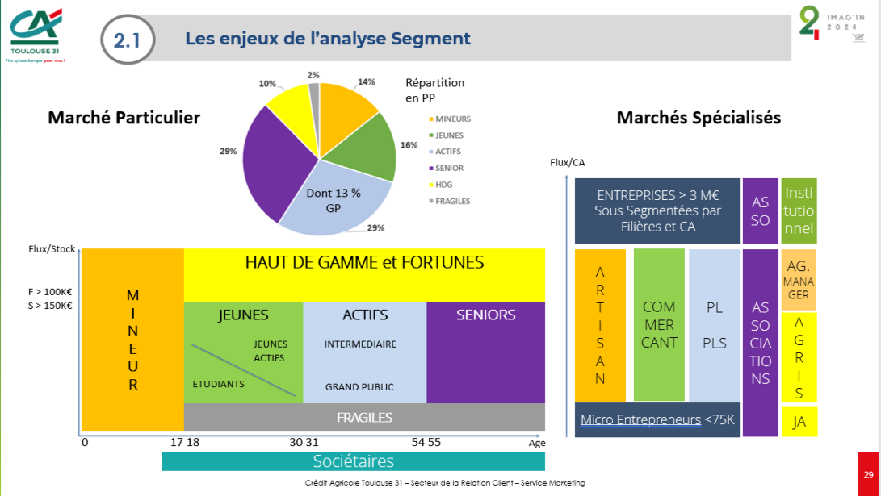
 |  |  |  |  |  |  |  |  |  | Cahier des charges VBA
 |  |  |  |  |  |  |  |  | Rappel Segmentations et marchés
Composants | Codage |  |  |  | Stockage |  | Versionning | Feats
Ciblage | Code Unica |  |  |  |  |  | 0 | Inventaire données
Programme relationnel | RXXXX
Campagne | CXXXX
Communication intégrée à une campagne ou PR | Code communication | Natio | SMS | SXXX
 |  | Natio | Mail | M000
 |  | Natio | Landing page | L000
 |  | CR | SMS | S000
 |  | CR | Email - Emessage | L000
 |  | CR | Landing Page | P000
Communication one shot | CXXXX
Sequence | X1X2(X2)X3 |  |  |  | Figma / Sharepoint

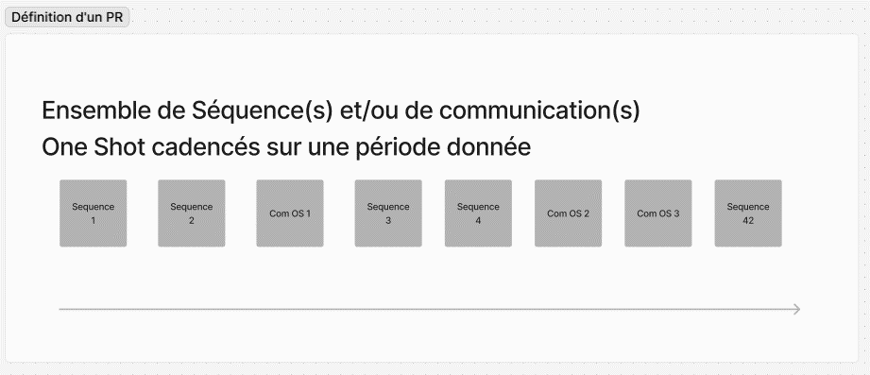

 |  |  |  |  |  |  |  |  | Une séquence est un enchainement de plusieurs blocs
 |  |  |  |  |  |  |  |  | Elle peut être utilisée seule ou dans un PR
 |  |  |  |  |  |  |  |  | Une séquence autoportante seule peut être utilisée en tant que campagne, la première brique étant un ciblage

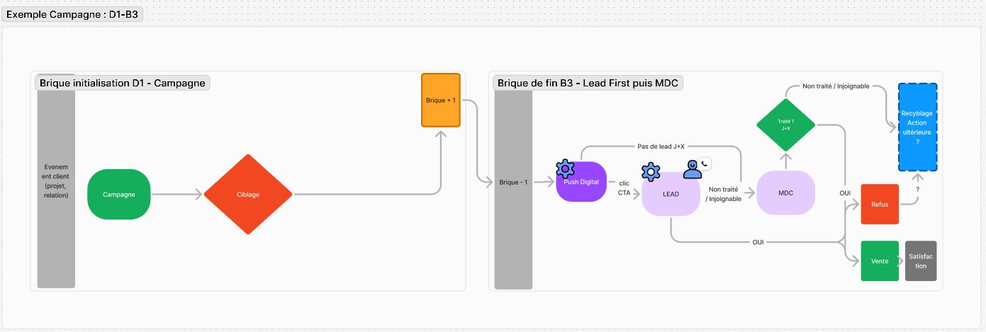

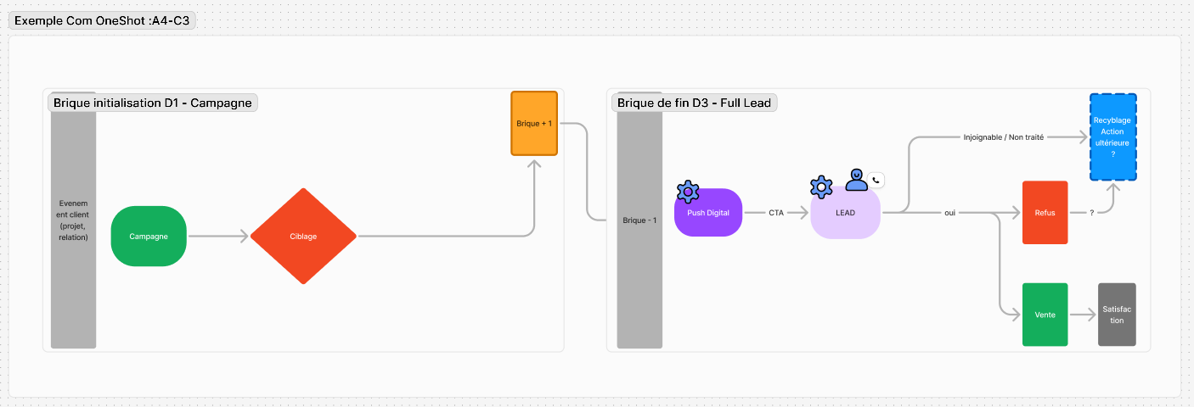
 |  |  |  |  |  | Com One Shot
 |  |  |  |  |  | Une COS est un ciblage en entrée et un livrable et sortie

